Sheet1
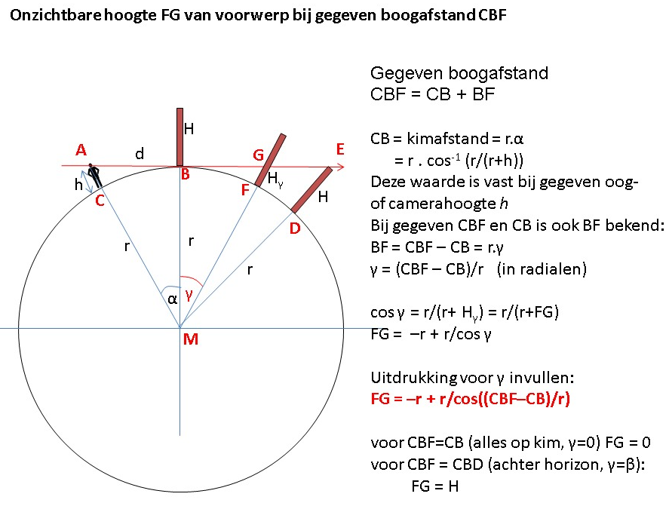
Alleen getallen in de groene vakken invullen
 |  |  | in figuur getekend als

straal aarde | 6371.00000 | km | r
afstand tot voorwerp | 32.00000 | km | boog CBF
waarneemhoogte | 0.00150 | km | h

horizon straal rondom | 4.37184 | km | boog CB
weggezakte hoogte | 0.05991 | km | GF of Hϒ

hoek waarneem positie - horizon | 0.000686210 | radialen | α
 | 0.039316913 | graden

hoek horizon - voorwerp | 0.004336550 | radialen | γ
 | 0.248466001 | graden

